关系图
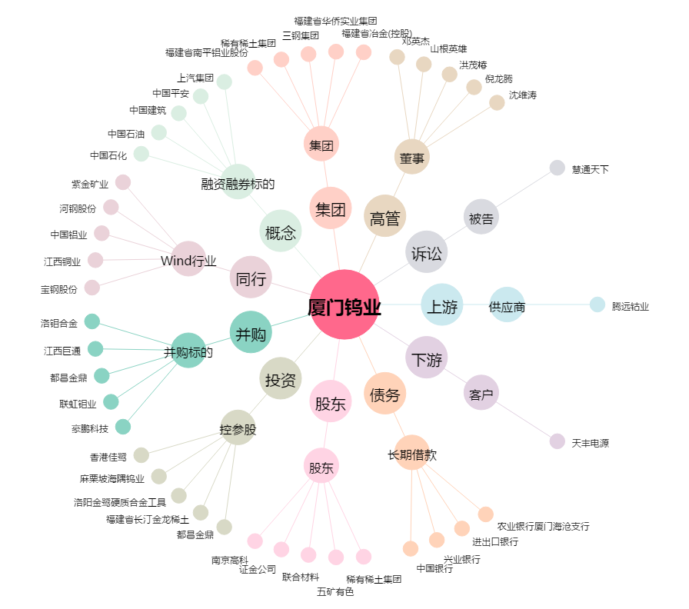
厦门钨业[600549.SH] - 关系概览图

